DG
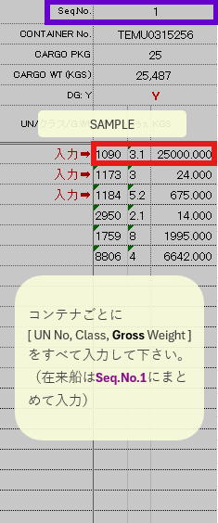
Seq.No. | 1 |  |  | 2 |  |  | 3 |  |  | 4 |  |  | 5 |  |  | 6 |  |  | 7 |  |  | 8 |  |  | 9 |  |  | 10 |  |  | 11 |  |  | 12 |  |  | 13 |  |  | 14 |  |  | 15
CONTAINER No. | 0 |  |  | 0 |  |  | 0 |  |  | 0 |  |  | 0 |  |  | 0 |  |  | 0 |  |  | 0 |  |  | 0 |  |  | 0 |  |  | 0 |  |  | 0 |  |  | 0 |  |  | 0 |  |  | 0
CARGO PKG | 0 |  |  | 0 |  |  | 0 |  |  | 0 |  |  | 0 |  |  | 0 |  |  | 0 |  |  | 0 |  |  | 0 |  |  | 0 |  |  | 0 |  |  | 0 |  |  | 0 |  |  | 0 |  |  | 0
CARGO WT (KGS) | 0 |  |  | 0 |  |  | 0 |  |  | 0 |  |  | 0 |  |  | 0 |  |  | 0 |  |  | 0 |  |  | 0 |  |  | 0 |  |  | 0 |  |  | 0 |  |  | 0 |  |  | 0 |  |  | 0
DG: Y
UN/クラス/G.Wt | UN | クラス | KGS | UN | クラス | KGS | UN | クラス | KGS | UN | クラス | KGS | UN | クラス | KGS | UN | クラス | KGS | UN | クラス | KGS | UN | クラス | KGS | UN | クラス | KGS | UN | クラス | KGS | UN | クラス | KGS | UN | クラス | KGS | UN | クラス | KGS | UN | クラス | KGS | UN | クラス | KGS
入力➡
入力➡
入力➡

ATTACHED{Mark}{Desc}
- | -
- | -
- | -
- | -
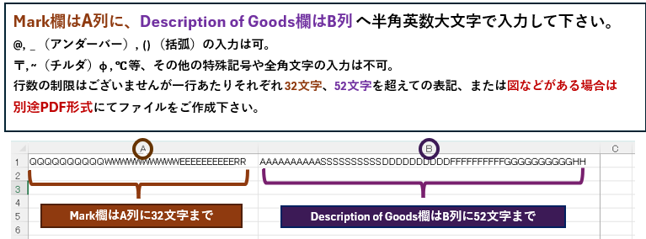
- | -
- | -
- | -
- | -
- | -
- | -
- | -
- | -
- | -
- | -
- | -
- | -
- | -
- | -
- | -
- | -
- | -
- | -
- | -
- | -
- | -
- | -
- | -
- | -
- | -
- | -
- | -
- | -
- | -
- | -
- | -
- | -
- | -
- | -
- | -
- | -
- | -
- | -
- | -
- | -
- | -
- | -
- | -
- | -
- | -
- | -
- | -
- | -
- | -
- | -
- | -
- | -
- | -
- | -
- | -
- | -
- | -
- | -
- | -
- | -
- | -
- | -
- | -
- | -
- | -
- | -
- | -
- | -
- | -
- | -
- | -
- | -
- | -
- | -
- | -
- | -
- | -
- | -
- | -
- | -
- | -
- | -
- | -
- | -
- | -
- | -
- | -
- | -
- | -
- | -
- | -
- | -
- | -
- | -
- | -
- | -
- | -
- | -
- | -
- | -
- | -
- | -
- | -
- | -
- | -
- | -
- | -
- | -
- | -
- | -
- | -
- | -
- | -
- | -
- | -
- | -
- | -
- | -
- | -
- | -
- | -
- | -
- | -
- | -
- | -
- | -
- | -
- | -
- | -
- | -
- | -
- | -
- | -
- | -
- | -
- | -
- | -
- | -
- | -
- | -
- | -
- | -
- | -
- | -
- | -
- | -
- | -
- | -
- | -
- | -
- | -
- | -
- | -
- | -
- | -
- | -
- | -
- | -
- | -
- | -
- | -
- | -
- | -
- | -
- | -
- | -
- | -
- | -
- | -
- | -
- | -
- | -
- | -
- | -
- | -
- | -
- | -
- | -
- | -
- | -
- | -
- | -
- | -
- | -
- | -
- | -
- | -
- | -
- | -
- | -
- | -
- | -
- | -
- | -
- | -
- | -
- | -
- | -
- | -
- | -
- | -
- | -
- | -
- | -
- | -
- | -
- | -
- | -
- | -
- | -
- | -
- | -
- | -
- | -
- | -
- | -
- | -
- | -
- | -
- | -
- | -
- | -
- | -
- | -
- | -
- | -
- | -
- | -
- | -
- | -
- | -
- | -
- | -
- | -
- | -
- | -
- | -
- | -
- | -
- | -
- | -
- | -
- | -
- | -
- | -
- | -
- | -
- | -
- | -
- | -
- | -
- | -
- | -
- | -
- | -
- | -
- | -
- | -
- | -
- | -
- | -
- | -
- | -
- | -
- | -
- | -
- | -
- | -
- | -
- | -
- | -
- | -
- | -
- | -
- | -
- | -
- | -
- | -
- | -
- | -
- | -
- | -
- | -
- | -
- | -
- | -
- | -
- | -
- | -
- | -
- | -
- | -
- | -
- | -
- | -
- | -
- | -
- | -
- | -
- | -
- | -
- | -
- | -
- | -
- | -
- | -
- | -
- | -
- | -
- | -
- | -
- | -
- | -
- | -
- | -
- | -
- | -
- | -
- | -
- | -
- | -
- | -
- | -
- | -
- | -
- | -
- | -
- | -
- | -
- | -
- | -
- | -
- | -
- | -
- | -
- | -
- | -
- | -
- | -
- | -
- | -
- | -
- | -
- | -
- | -
- | -
- | -
- | -
- | -
- | -
- | -
- | -
- | -
- | -
- | -
- | -
- | -
- | -
- | -
- | -
- | -
- | -
- | -
- | -
- | -
- | -
- | -
- | -
- | -
- | -
- | -
- | -
- | -
- | -
- | -
- | -
- | -
- | -
- | -
- | -
- | -
- | -
- | -
- | -
- | -
- | -
- | -
- | -
- | -
- | -
- | -
- | -
- | -
- | -
- | -
- | -
- | -
- | -
- | -
- | -
- | -
- | -
- | -
- | -
- | -
- | -
- | -
- | -
- | -
- | -
- | -
- | -
- | -
- | -
- | -
- | -
- | -
- | -
- | -
- | -
- | -
- | -
- | -
- | -
- | -
- | -
- | -
- | -
- | -
- | -
- | -
- | -
- | -
- | -
- | -
- | -
- | -
- | -
- | -
- | -
- | -
- | -
- | -
- | -
- | -
- | -
- | -
- | -
- | -
- | -
- | -
- | -
- | -
- | -
- | -
- | -
- | -
- | -
- | -
- | -
- | -
- | -
- | -
- | -
- | -
- | -
- | -
- | -
- | -
- | -
- | -
- | -
- | -
- | -
- | -
- | -
- | -
- | -
- | -
- | -
- | -
- | -
- | -
- | -
- | -
- | -
- | -
- | -
- | -
- | -
- | -
- | -
- | -
- | -
- | -
- | -

注意事項
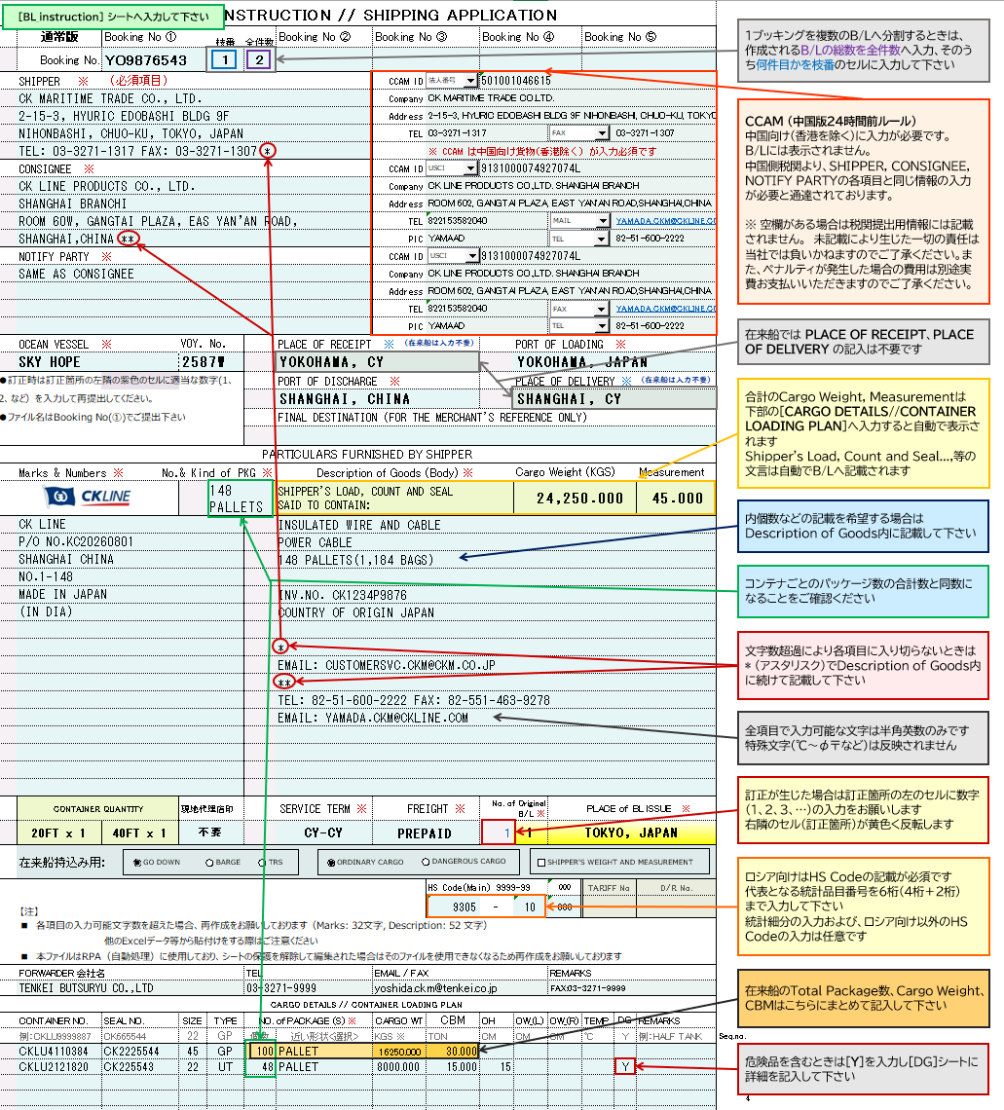
※本ファイルはRPA（自動処理）に使用しており、シートの保護を解除して編集された場合はそのファイルを使用できなくなります シートの保護の解除やレイアウト変更が確認された場合は、再作成をお願いしております
 |  | ファイルをお送りいただく際は、ファイル名をブッキングナンバーにしてご提出ください
 |  | 輸出許可書、必要に応じてアタッチシート・危険物明細書・事前連絡表等を併せてお送りください

 | Cautions on the commodity name of the Description of Goods
 | Common to each country | # Below wordings not acceptable as “Description of Goods” :
 |  | a) No.s or Alphabets without any meaning, such as “112”, “AAB” and so on.
 |  | b) Written special characters only, such as “@@@”
 |  | c) Words that cannot describe the goods in detail, such as “Sample”, “Other”, “Gift” and so on.
 |  | d) Brand Name or Model No. without item description, such as “ADIDAS”, “SAMSUNG”, “SEL-FE85.8”, and so on.
 | Description of Goods 欄への品名に関する注意事項
 | 各国共通 | Description of Goodsへの品名の記入で、以下のような表記は税関で認められません
 |  | a) 番号や意味を持たないアルファベット： “112”, “AAB” 等
 |  | b) 特殊文字だけ： “@@@” 等
 |  | c) 品名の詳細が表されていない：“Sample”, “Other”, “Gift” 等
 |  | d) 品名の記述のないブランド名やモデルナンバー： “ADIDAS”, “SAMSUNG”, “SEL-FE85.8” 等

 | 国別注意事項
 | 中国 | CCAM（24時間前ルール）に関する以下の情報の入力が必要となります。 1. SHIPPERの社名/住所/電話番号/FAX 又はE-MAIL/ID No.＜LEI、CIK 又は法人番号＞ 2. CONSIGNEE (TO ORDER B/L については、NOTIFY PARTY) の社名/住所/電話番号/FAX 又はE-MAIL、/担当者名/担当者の連絡先/ID NO.＜USCI 又は OC＞ 3. 正確な品名 * 香港は対象外です。 * D/RのSHIPPER, CONSIGNEE, NOTYFYの右隣の各項目に入力して下さい。 この項目への入力内容は、B/L面上には表示致しません。
 | インドネシア | JAKARTA, SURABAYA向け貨物にはDescription of Goodsに以下の情報の入力が必要となります。 1. CONSIGNEE TAX ID NO.（輸入者の納税者登録番号）(NPWPから記載して下さい) 例）NPWP00.000.000.0-000.000 2. POD HS CODE(インドネシアの統計品目番号）
 | フィリピン | フィリピン向け貨物にはDescription of Goodsに以下の情報の入力が必要となります。 1. 具体的な品名とHS CODE（６桁）の併記
 | ベトナム | べトナム向け貨物には以下の情報の入力が必要となります（ # で区切る）。 一般貨物の場合 1. (Consignee または Notify party欄) TAX NO. # COMPANY NAME # ADDRESS # TEL/FAX 2. HS CODE（最低4桁） 3. (Description of goods欄)CARGO NAME # PACKAGE # WEIGHT スクラップ貨物の場合 1.(Consignee または Notify party 欄) TAX NO. # IMPORT LICENCE NO. # SECURITY DEPOSIT NO. # COMPANY NAME # ADDRESS # TEL/FAX 2. HS CODE（8桁） 3. (Description of goods欄)CARGO NAME # PACKAGE # WEIGHT

ATTACHED{Mark}{Desc} シートへの記入について
[BL_instruction] シートのMarks & Numbers / Description of Goods の各行数内に収まらないときに使用して下さい

※ ATTACHED{Mark}{Desc} シートへ記入する際は Marks & Numbers / Description of Goods （該当欄） に
AS PER ATTACHED SHEET の文言の記入をお願いします

